상품제안서
올인원 블루투스스피커 락클래식뺘 | 상품코드: F11092

 |  |  |  |  |  |  | 02-412-0044 | www.easy1.co.kr
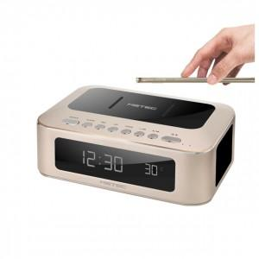 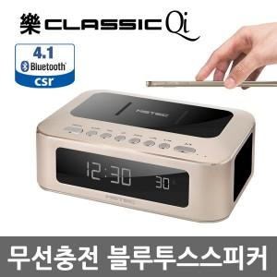

【상세/제작정보】 | .

【인쇄/포장옵션】 | 스티커 / 포장불가능

【공급단가】 | 수량 | 30~ | 100~ | 500~ | 1,000~ | 3,000~
*VAT별도 | 단가 | 72,000원 | 68,900원 | 66,250원 | 63,600원 | 62,010원

【상품 URL】 | http://www.easy1.co.kr/src/goods_detail.php?gdno=11092

